关系图
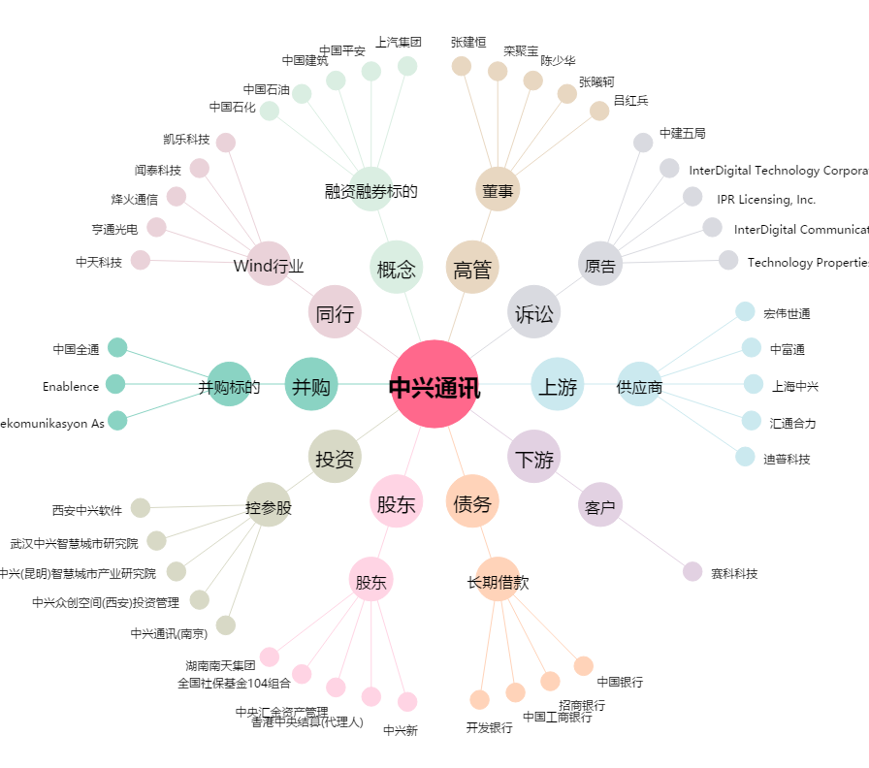
中兴通讯[000063.SZ] - 关系概览图

